상품제안서
스타벅스 텀블러 리유저블 콜드컵 벤티 화이트손잡이 박스 | 상품코드: F25784

 |  |  |  |  |  |  | 02-412-0044 | www.easy1.co.kr
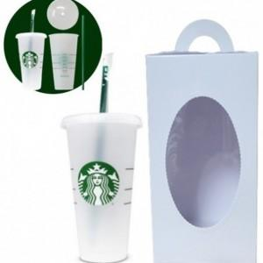

【상세/제작정보】

【인쇄/포장옵션】 | / 포장불가능

【공급단가】 | 수량 | 50~ | 100~ | 500~ | 1,000~ | 2,000~
*VAT별도 | 단가 | 11,570원 | 11,390원 | 11,120원 | 10,680원 | 10,230원

【상품 URL】 | https://dev.easy1.co.kr:443/src/goods_detail.php?gdno=25784

